Sheet1
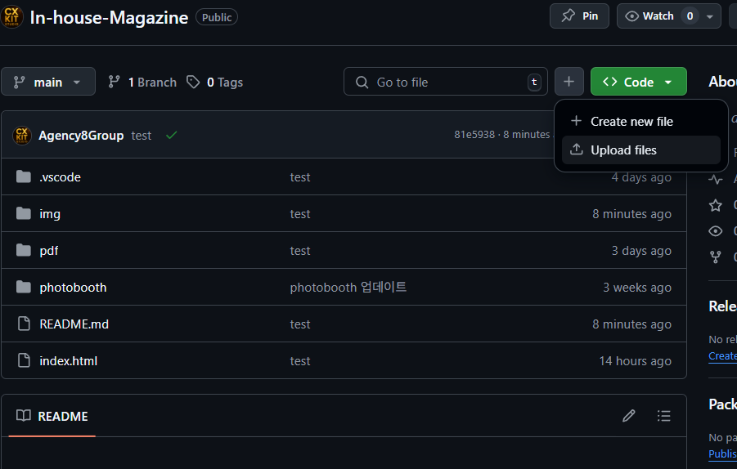
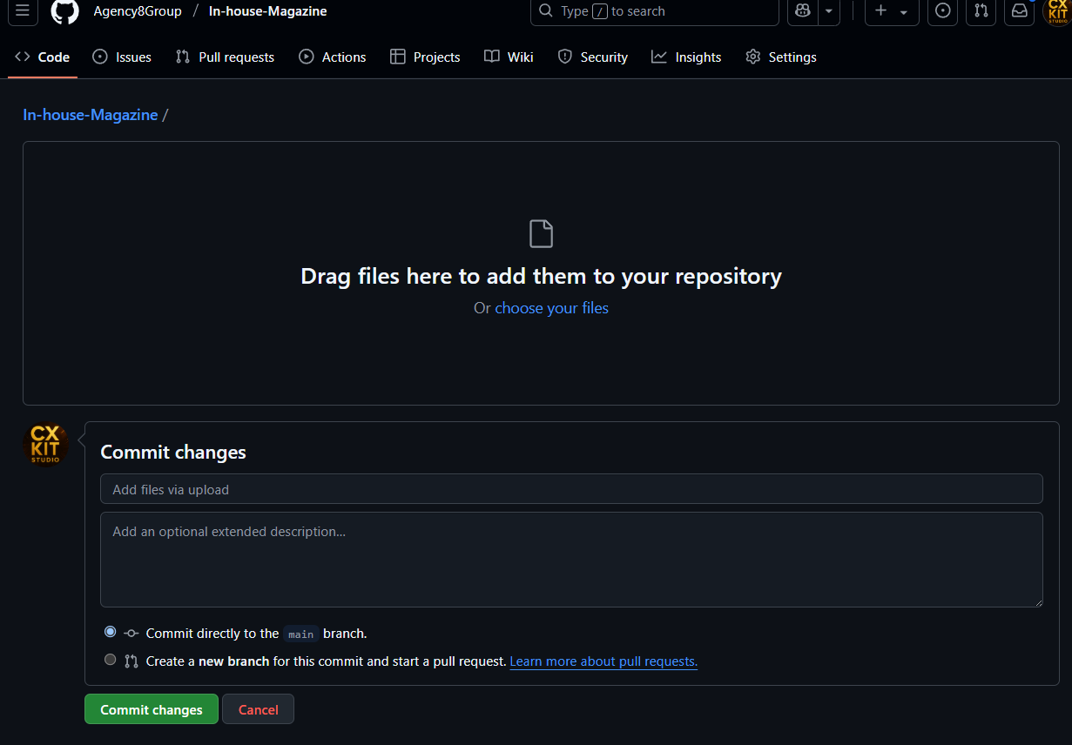
모든 작업은 병렬로 처리할 경우 코드에 심각한 오류를 초래합니다. 1인 1컨트롤 방식으로 유지하는것이 좋습니다. (백업 담당자 필요ex.경영관리실인원1)

✔️ 1 단계: GitHub 계정 만들기

https://github.com 접속

이메일로 무료 가입 → 사용자명 설정

계정 생성 후 사용자명을 지윤환에게 전달해주시면에디터 권한 부여 드립니다.

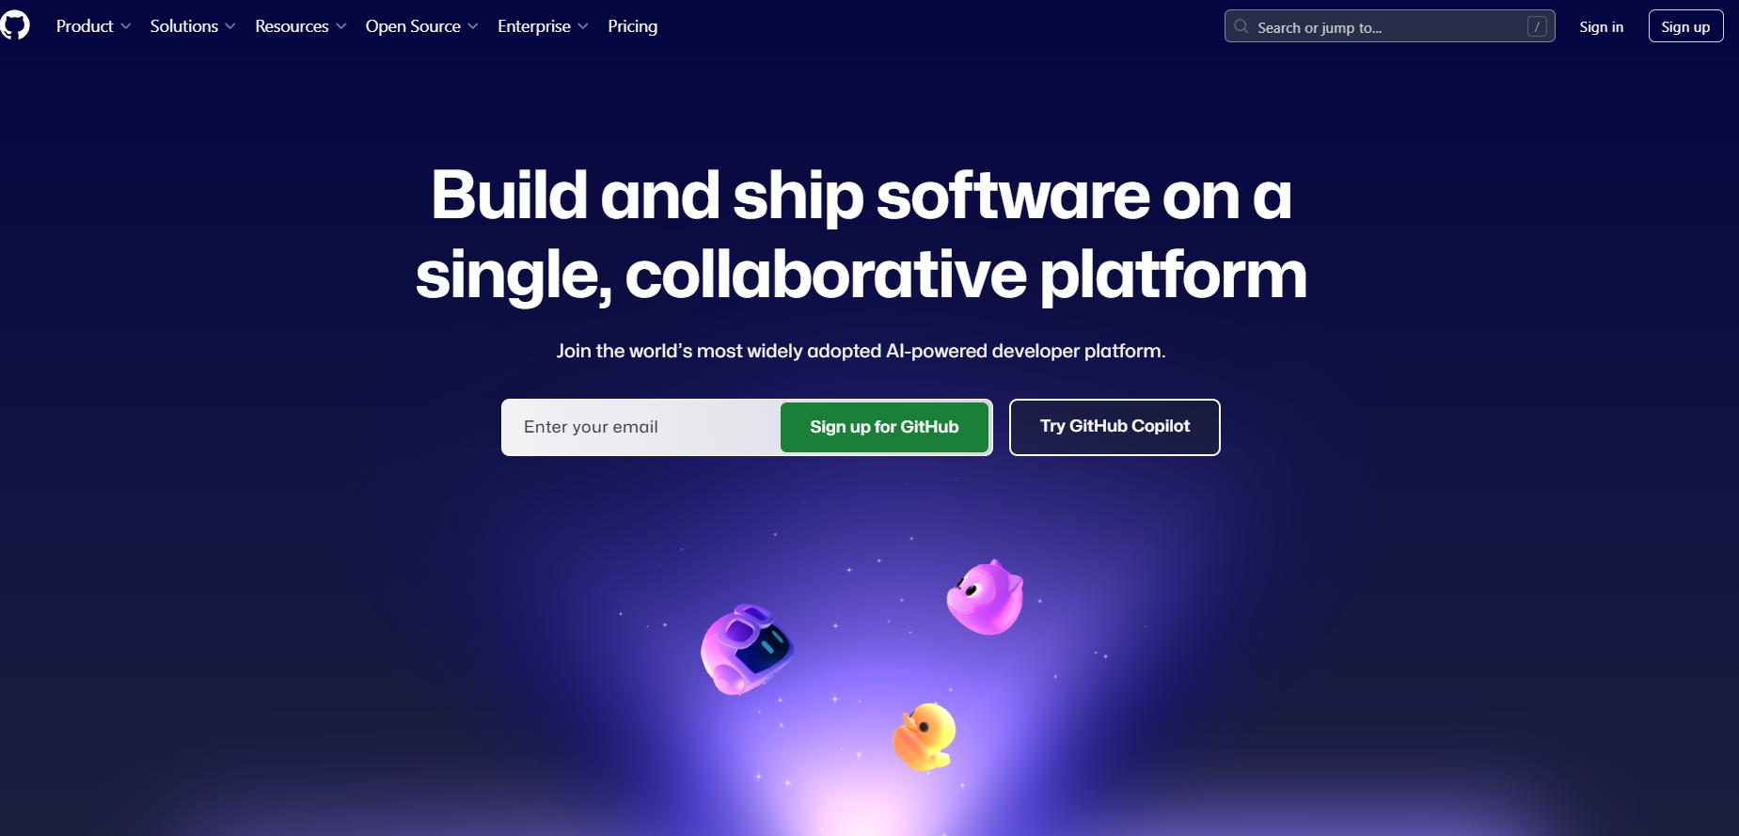

✔️ 2단계: 수정하고자하는 web 페이지 서버 파일 열기

초대된 저장소 주소로 접속
👉 | main_사내매거진 | https://github.com/Agency8Group/In-house-Magazine
👉 | ㄴ 팀스케쥴러 | https://github.com/Agency8Group/TeamScheduler
👉 | ㄴ 피드백박스 | https://github.com/Agency8Group/Feedback-BOX
👉 | ㄴ 오피스 테트리스 | https://github.com/Agency8Group/office-tetris
👉 | ㄴ 조직도 | https://github.com/Agency8Group/org-chart
각 기능은 독립된 저장소로 관리되며, 필요에 따라 개별 접근 및 수정 가능합니다.”

우측 상단 [Code] → [Download ZIP] 클릭
→ 내 컴퓨터로 파일 복사 완료!
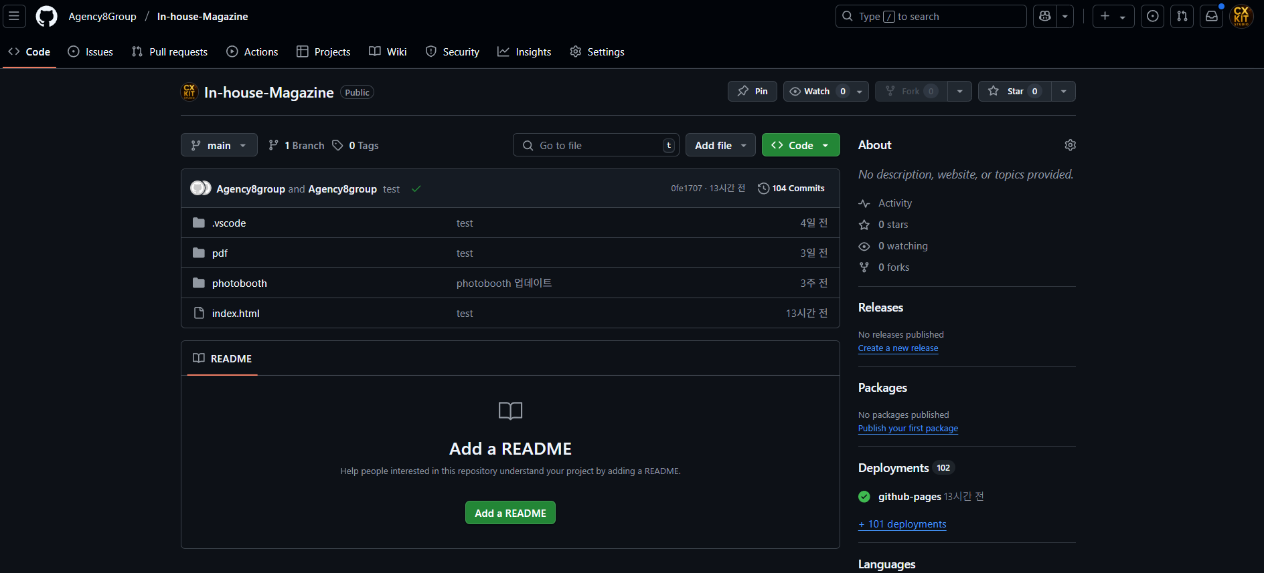

✔️ 3단계(git bash 버전): 파일 수정하기

압축 푼 폴더에서 index.html 등 직접 수정

수정한 파일만 다시 GitHub에 업로드하면 끝!

1. 코드 수정이 가능한 프로그램 다운로드 | https://code.visualstudio.com/
2. 코드를 업로드할 git hub gui 다운로드 | https://git-scm.com/downloads

3. 코드 수정 후 (유지보수 가능하도록 설명은 별도로 readme에 추가해두었습니다)

(2)항의 깃bash 실행후
git pull origin main
git add .
git commit -m "(업데이트내용)"
git push origin main
명령어 순서대로 기입 하면 업로드 됩니다.
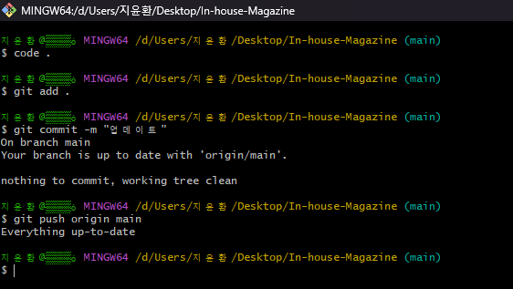

단, 코드가 꼬일경우 페이지가 정상적으로 보이지않거나
기능이 되지않을 수 있어 배포전 html 파일을 눌러
로컬 상태에서 정상적으로 문제없는지 테스트 후 배포 해주시면됩니다.

✔️수정후 파일만 올리기(쉬운버전) 4단계: 웹에서 파일 다시 올리기 (업데이트 방법)

1. GitHub 사이트에서 eibe-magazine 저장소 열기

2. 상단 메뉴에서 [Add file] → [Upload files] 선택

3. 수정한 파일 드래그해서 업로드

4. 아래에 간단히 설명 작성 (예: 6월호 업데이트)

5. [Commit changes] 버튼 클릭 → 완료!

